Sheet1
 |  | Biểu đồ quan hệ
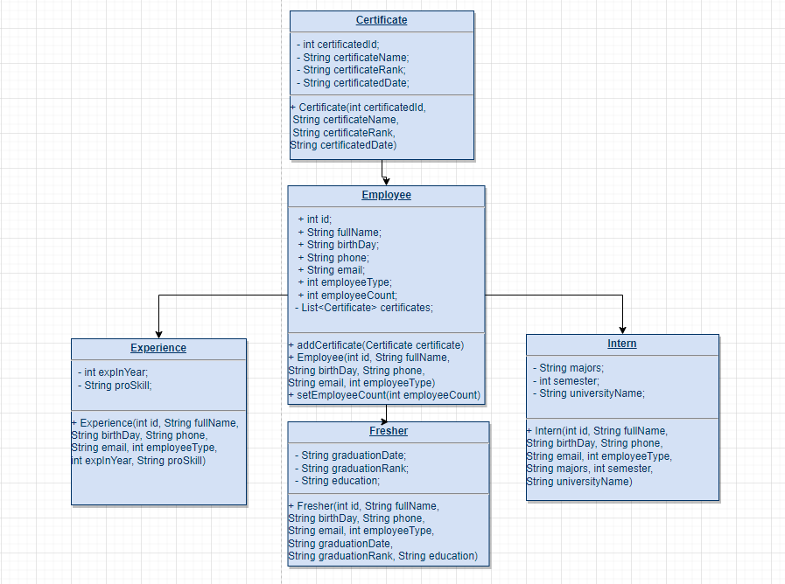
Is-A relationship trong biểu đồ được sử dụng để các class Experience Fresher và Intern extend từ class Employee |  |  |  | class diagram chỉ có thuộc tính , thiếu mô tả method, thiếu mô tả đâu là private đâu là public
 |  |  |  | mũi tên sử dụng để mô tả thừa kế không đúng

Has-A relationship trong biểu đồ được sử thể hiện là class Certificate được sử dụng trong các class Experience Fresher và Intern

Từ khoá super ở các class Experience Fresher và Intern để lấy các biến đã được khởi tạo từ class cha Employee
các biến hoặc các method từ class cha

Từ khoá this ở trong các class để tránh nhầm lẫn các thuộc tính được tạo và các tham số truyền vào |  |  |  | cái line này là cái gì
 |  |  |  | sao class diagram lại có quan hệ 1: n

Toán tử instanceof là toán tử được sử dụng để kiểm tra xem đối tượng này có phải là instance của một class hay interface nào đó hay không

comment source code |  |  | điểm

tất cả các class bỏ hậu tố Class ở tên đi

biến count phải đặt trong class Employee

employeeType không set trực tiếp thế này được. Ví dụ từ Intern đổi thành type của Fresher thì các thuộc tính như graduationRank sẽ không có

Dog nào ở đây?
hàm này không return về cái gì thì mục đích dùng làm gì?

exception đâu? | sửa lại cách dùng, khi nhập lỗi phải cho phép nhập lại chứ không được dừng chương trình

class này tạo ra xong không sử dụng ở đâu à

id để người dùng tự nhập, lỡ nhập trùng nhau thì sao

các phần validate tách hàm riêng cho dễ nhìn

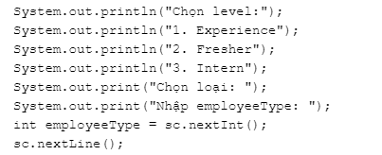

sau khi chọn level xong thì tự xác định được employee type rồi sao lại cần phải tự nhập

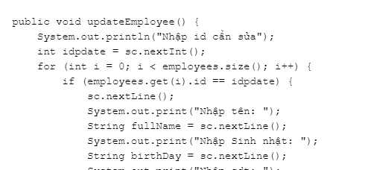

hàm update sau khi tìm thấy và update xong rồi không break ra mà cứ để for chạy tiếp
nên tách riêng hàm tìm kiếm ra, tìm xong rồi mới tiến hành update

không được để public
khi xóa nhân viên thiếu xử lý cho biến count

tên không đúng ý nghĩa
không được để public

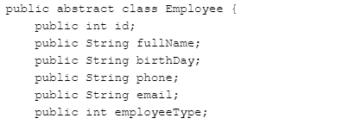

toàn bộ các thuộc tính không được để public

nếu không khai báo public hay private thì biến này có phạm vi truy cập như thế nào?
nếu không khai báo public hay private thì biến thì nó là phạm vi default và chỉ có thể truy cập được trong nội bộ class hoặc trong nội bộ của package

không có ví dụ cho việc down casting à?

